選べる学習カード
デジタル振り返りシート |  |  |  |  |  |  |  |  |  |  | ６年 組 名前
授業の前 | 時間 | 1 |  |  | ２ |  |  | 3 |  |  |  | 4
表現の学習にどのように取り組んでいきたいですか。 | テーマ | 大変だ！ |  |  | 身近な生活 |  |  | 自然 |  |  |  | 生活・自然
 | 学習課題

 | 振り返り |  |  |  | 振り返りの基にしたこと |  |  | 振り返りの基にしたこと |  |  |  | 振り返りの基にしたこと
 |  |  |  |  |  | 実感 | 友達からの言葉 |  | 実感 | 友達からの言葉 |  |  | 実感 | 友達からの言葉
 |  |  |  |  |  | 掲示物 | 自分で撮影 |  | 掲示物 | 自分で撮影 |  |  | 掲示物 | 自分で撮影

 | 先生より

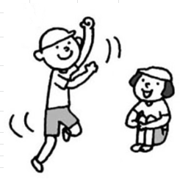
単元終了後 | 時間 | 7 |  |  | 6 |  |  | 5
表現の学習にどのように取り組みましたか。 | テーマ
 | 学習課題

 | 振り返り | 振り返りの基にしたこと |  |  | 振り返りの基にしたこと |  |  | 振り返りの基にしたこと
 |  |  | 実感 | 友達からの言葉 |  | 実感 | 友達からの言葉 |  | 実感 | 友達からの言葉
 |  |  | 掲示物 | 自分で撮影 |  | 掲示物 | 自分で撮影 |  | 掲示物 | 自分で撮影

 | 先生より

